ebea KP
Formulaire de commande ebea KP Raccords isolants de dalles en port-à-faux
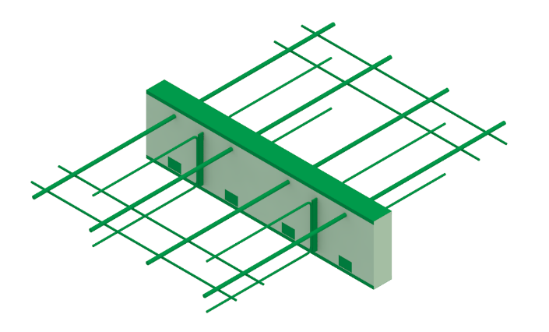
 |  |  |  |  |  |  |  |  |  |  |  |  |  |  |  |  |  |  |  |  |  |  |  |  |  |  |  |  |  | FR 01-2023
RUWA Drahtschweisswerk AG Burghof 100 CH-3454 Sumiswald Tel. +41 34 432 35 35 Fax +41 34 432 35 55 Web: www.ruwa-ag.ch Demande prix: info@ruwa-ag.ch Commande: verkauf@ruwa-ag.ch Technique: technik@ruwa-ag.ch |  |  | N° liste*: (*obligatoire) |  |  |  |  |  | N° de plan: |  |  |  |  | Dessiné: |  |  |  |  |  |  | Date: |  |  |  |  | Vérifié:

 |  |  | Date de livraison : |  |  |  |  |  | Bureau d'ingénieur*: |  |  |  |  |  |  | Chantier*: |  |  |  |  |  |  | Elément*:

 |  |  | Interlocuteur chantier*:

 |  |  | Téléphone chantier*: |  |  |  |  |  | Entreprise de construction*: |  |  |  |  |  |  | Adresse de livraison*: |  |  |  |  |  |  | Remarques:

 |  |  | N° objet RUWA:

Pos. | Qté [pcs] | Elément | Type- élément (1) | Soustype | Réalisation (2) | Qté barres (3) |  |  | Elém. de poussée nS [Stk] | D (4) [mm] |  | + Doublage (5) |  |  | ISO |  | L [mm] | Lmin (6) [mm] | KP-700 |  | KP-800 KP-1000 |  | Résistance au feu | Parasismique (9) | Sans traverses de fer (10) |  | Entretoise [mc] (11) | Remarques / Numéro de dessin |  |  | Résistances par élément* |  |  |  | Rigidités rotationnelles [kNm/rad] | Physique du bâtiment**
 |  |  |  |  |  | n [pcs] | x | Ø [mm] |  | Ds Stand. | Dt / Total | +IO [mm] | +IU [mm] |  | Art | Epais-seur [mm] |  |  | S11 (7) [mm] | S12 (8) [mm] | H [mm] | DH [mm] |  |  |  |  |  |  |  |  | MRd (a) [kNm] | VRd [kN] | NRd (b) [kN] | HRd [kN] |  | λeq [W/(mK)] | Req [(m2K)/W]
 |  |  |  |  |  |  | x |  |  |  |  |  |  |  |  |  |  |  |  |  |  |  |  |  |  |  |  |  |  |  | - | - | - | - | - | - | -
 |  |  |  |  |  |  | x |  |  |  |  |  |  |  |  |  |  |  |  |  |  |  |  |  |  |  |  |  |  |  | - | - | - | - | - | - | -
 |  |  |  |  |  |  | x |  |  |  |  |  |  |  |  |  |  |  |  |  |  |  |  |  |  |  |  |  |  |  | - | - | - | - | - | - | -
 |  |  |  |  |  |  | x |  |  |  |  |  |  |  |  |  |  |  |  |  |  |  |  |  |  |  |  |  |  |  | - | - | - | - | - | - | -
 |  |  |  |  |  |  | x |  |  |  |  |  |  |  |  |  |  |  |  |  |  |  |  |  |  |  |  |  |  |  | - | - | - | - | - | - | -
 |  |  |  |  |  |  | x |  |  |  |  |  |  |  |  |  |  |  |  |  |  |  |  |  |  |  |  |  |  |  | - | - | - | - | - | - | -
 |  |  |  |  |  |  | x |  |  |  |  |  |  |  |  |  |  |  |  |  |  |  |  |  |  |  |  |  |  |  | - | - | - | - | - | - | -
 |  |  |  |  |  |  | x |  |  |  |  |  |  |  |  |  |  |  |  |  |  |  |  |  |  |  |  |  |  |  | - | - | - | - | - | - | -
 |  |  |  |  |  |  | x |  |  |  |  |  |  |  |  |  |  |  |  |  |  |  |  |  |  |  |  |  |  |  | - | - | - | - | - | - | -
 |  |  |  |  |  |  | x |  |  |  |  |  |  |  |  |  |  |  |  |  |  |  |  |  |  |  |  |  |  |  | - | - | - | - | - | - | -
 |  |  |  |  |  |  | x |  |  |  |  |  |  |  |  |  |  |  |  |  |  |  |  |  |  |  |  |  |  |  | - | - | - | - | - | - | -
 |  |  |  |  |  |  | x |  |  |  |  |  |  |  |  |  |  |  |  |  |  |  |  |  |  |  |  |  |  |  | - | - | - | - | - | - | -
 |  |  |  |  |  |  | x |  |  |  |  |  |  |  |  |  |  |  |  |  |  |  |  |  |  |  |  |  |  |  | - | - | - | - | - | - | -
 |  |  |  |  |  |  | x |  |  |  |  |  |  |  |  |  |  |  |  |  |  |  |  |  |  |  |  |  |  |  | - | - | - | - | - | - | -
 |  |  |  |  |  |  | x |  |  |  |  |  |  |  |  |  |  |  |  |  |  |  |  |  |  |  |  |  |  |  | - | - | - | - | - | - | -
Total | 0 | pcs | Ordre de remplissage |  |  |  |  |  |  |  |  |  |  |  |  |  |  |  |  |  |  |  |  |  |  | Entretoises total | 0.0 | mc |  |  | (a) MRd (Nd= 0) |  | (b) NRd (Md= 0)

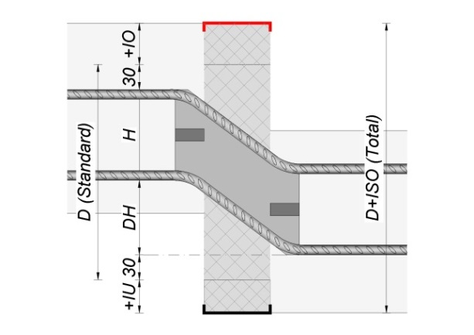
EXPLICATIONS (1) KP-100: IO=30/IU=25, KPE-100: IO=45/IU=30, KP-200: IO=IU=30 IO=recouvrement en haut, IU=recouvrement en bas (2) Réalisation : Standard (soudage par friction 1.4362+B500B, champ vide); VE1 inox 1.4362; VE2 (inox 1.4462) (3) Standard n=2 à 10, Ø=10 ou 14 mm, selon catalogue (4) Hauteur élément standard selon catalogue et hauteur totale avec ev. doublage. (5) Doublage: isolation supplémentaire en haut (+IO) et en bas (+IU) (6) Lmin =Longueur minimale réalisable. (7) Possible: 100 (110)-430 mm (8) Standard: Etrier ouvert. Si la cote S12 est spécifiée, la etrier est fermée des deux côtés: Possible: 100 (110)-430 mm. (9) Standard : Plaque de poussée horizontale HH = 220 mm (10) Sans traverses de fer: OQ (11) Entretoise : définie selon type ISO, épaisseur ISO et hauteur ISO, unité de commande : pièces 1 m |  |  |  |  |  |  |  |  |  |  |  |  |  |  |  |  |  |  | ebea KP-800 / ebea KP-1000 |  |  |  |  |  |  |  |  |  |  |  | *Résistance minimale du béton C25/30. Les valeurs indiquées se rapportent à la capacité de charge des liaisons en porte-à-faux et sont sont valides lorsque la planification est conforme aux normes SIA ou aux Eurocodes en vigueur. La capacité de charge des éléments raccordés doit être vérifiée et garantie par l’ingénieur. La transmission des forces entre le raccord de dalles en porte-à-faux et l’élément en béton armé doit être assurée par une armature supplémentaire sur site. ** Avec le KP-900 ou le KPE-900, les coefficients structurels-physiques sont réalisés sans tenir compte des barres de traction et de compression. (Pour les types d'éléments définis à l'aide de soustypes, les champs facultatifs n, Ø + ns doivent également être renseignés si les résistances à la charge, la résistance à la torsion et les coefficients physiques du bâtiment doivent être affichés.)
 |  |  |  |  |  |  |  |  |  |  |  |  |  |  |  |  |  |  | Dstand | H | DH
 |  |  |  |  |  |  |  |  |  |  |  |  |  |  |  |  |  |  | 230 260 290 | 110 | 60 90 120

 |  |  |  |  |  |  |  |  |  |  |  |  |  |  |  |  |  |  | 250 280 310 | 130 | 60 90 120 |  |  |  |  |  |  |  | LÉGENDE
 |  |  |  |  |  |  |  |  |  |  |  |  |  |  |  |  |  |  |  |  |  |  |  |  |  |  |  |  | Champ obligatoire
 |  |  |  |  |  |  |  |  |  |  |  |  |  |  |  |  |  |  | 270 300 330 | 150 | 60 90 120 |  |  |  |  |  |  |  | Choix libre
 |  |  |  |  |  |  |  |  |  |  |  |  |  |  |  |  |  |  |  |  |  |  |  |  |  |  |  |  | Pas de libre choix
 |  |  |  |  |  |  |  |  |  |  |  |  |  |  |  |  |  |  | POUR TOUTE QUESTION, CONTACTEZ NOS INGENIEURS.

